Country Weights
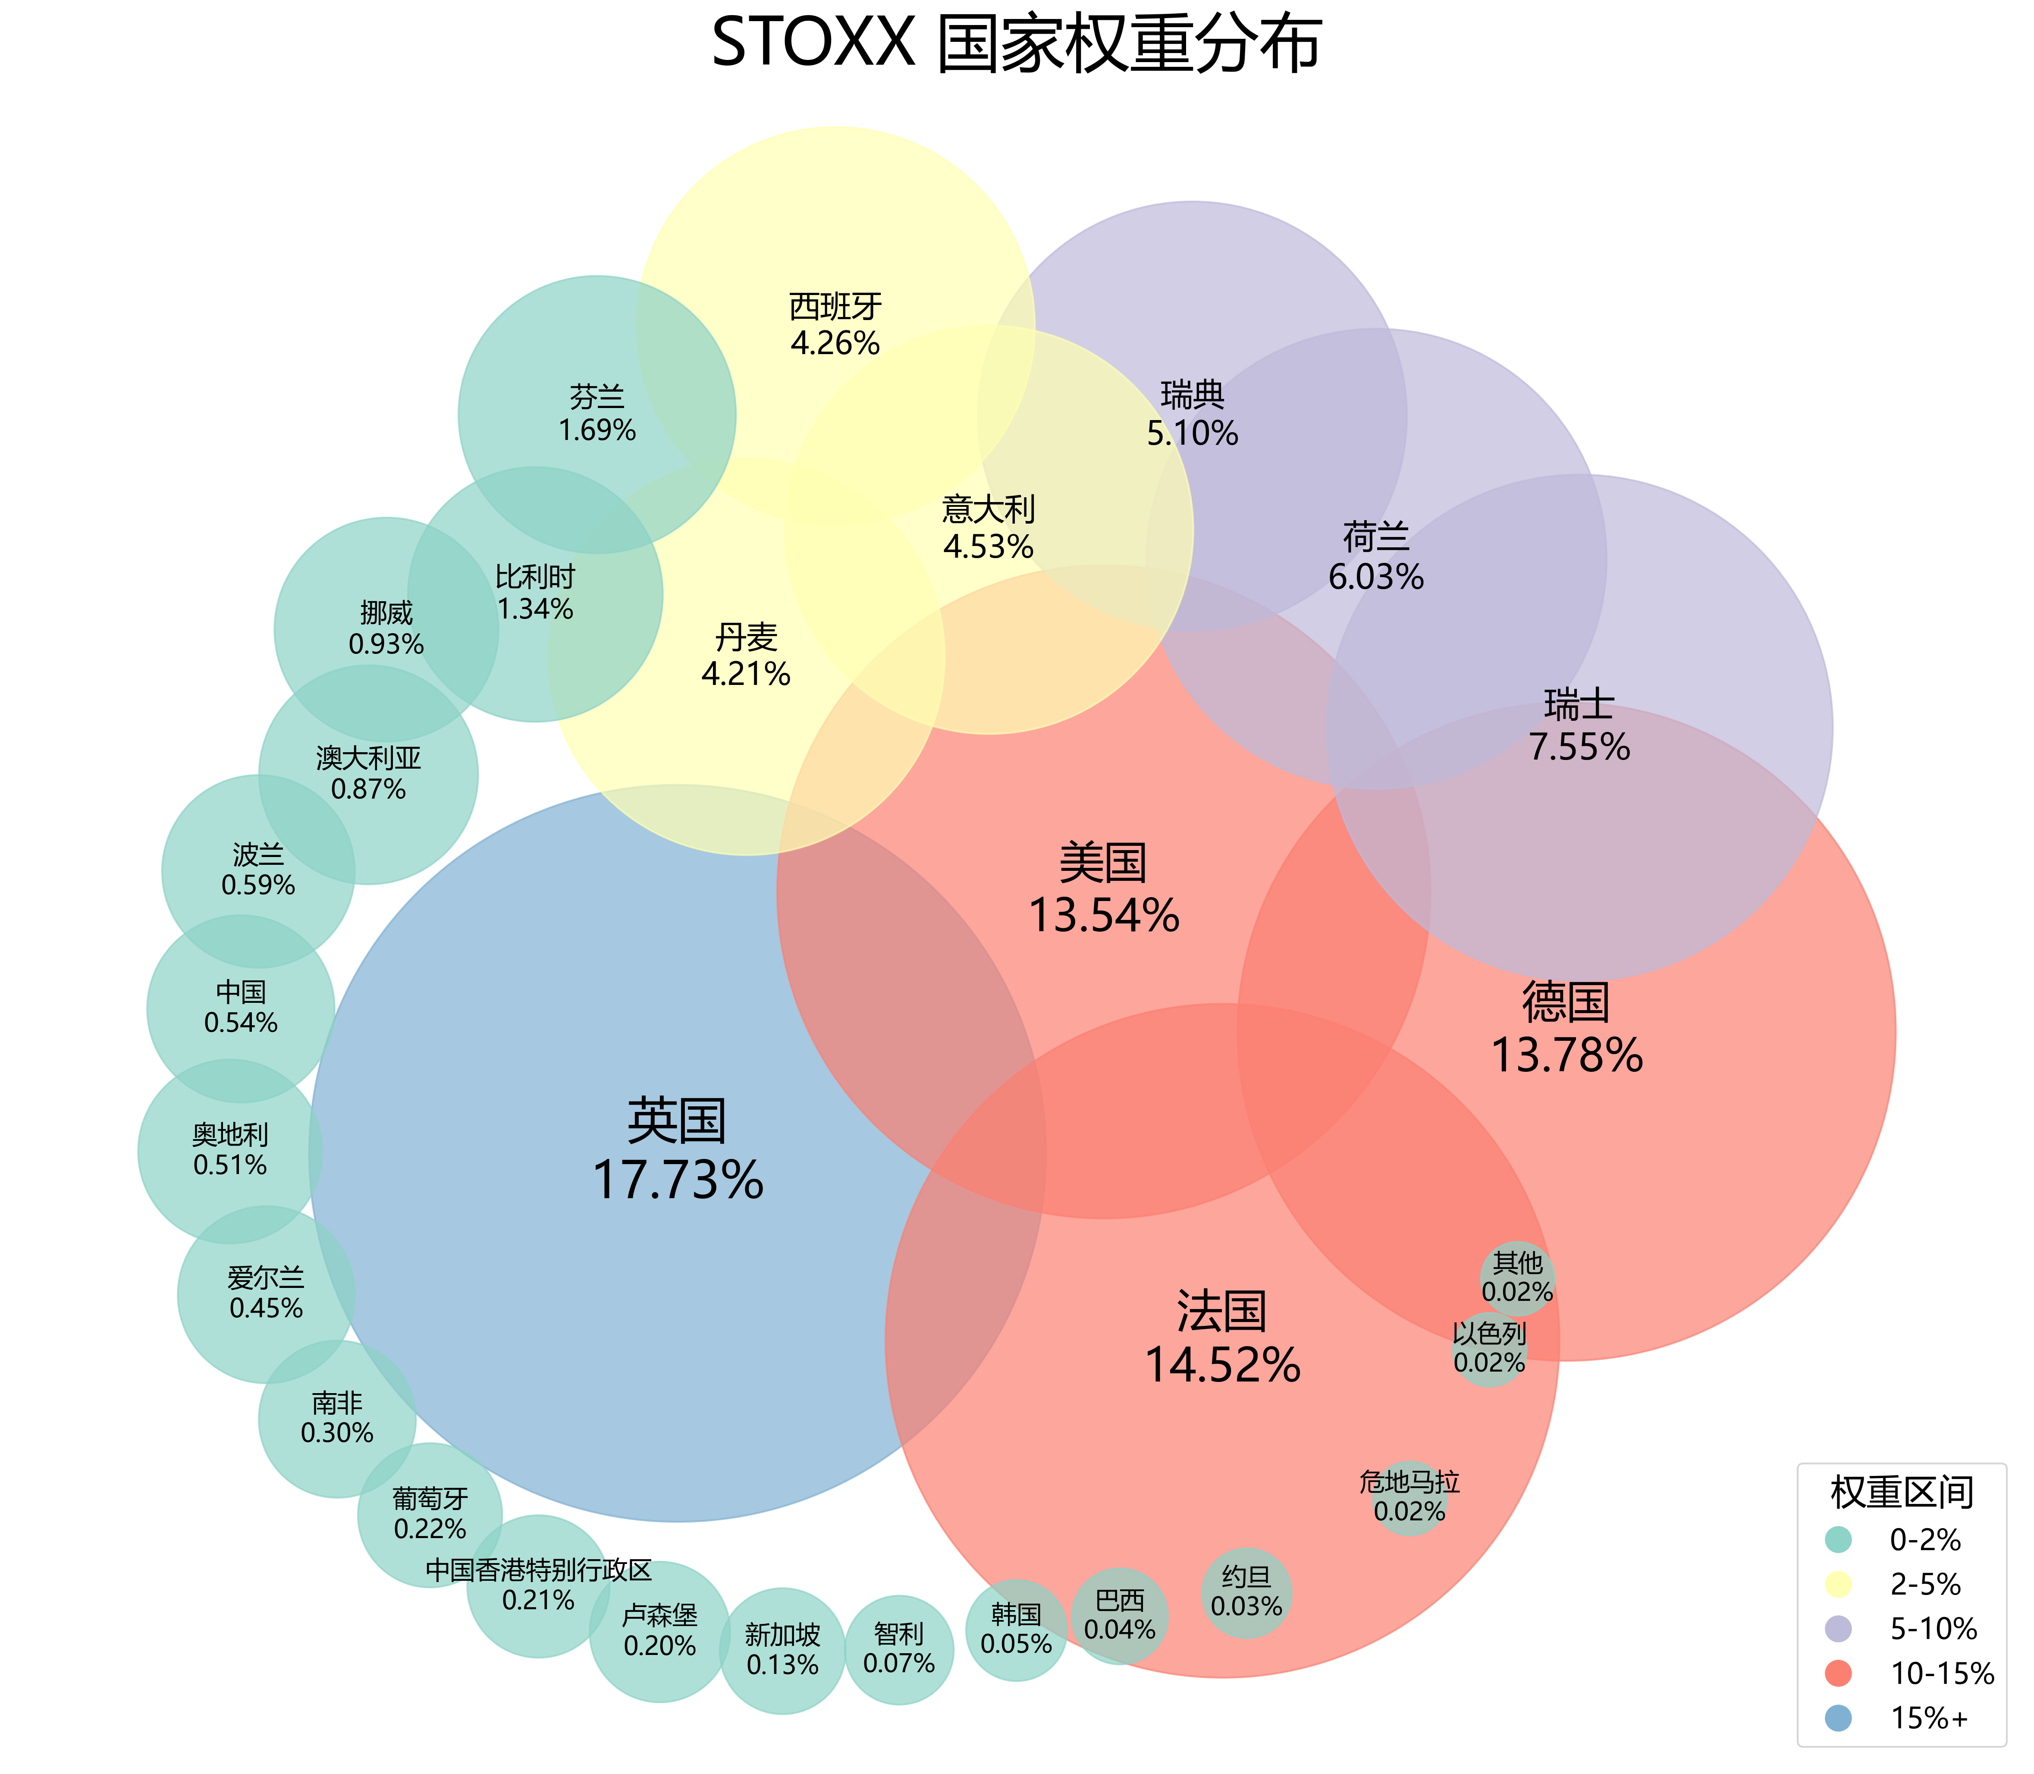
国家 | 权重 | radius | weight_group | color | font_size
英国 | 0.1773 | 3 | 15%+ | #80b1d3 | 28
法国 | 0.1452 | 2.7430844793 | 10-15% | #fb8072 | 25.462450593
德国 | 0.1378 | 2.6799273532 | 10-15% | #fb8072 | 24.877470356
美国 | 0.1354 | 2.6590808726 | 10-15% | #fb8072 | 24.687747036
瑞士 | 0.0755 | 2.0605646263 | 5-10% | #bebada | 19.95256917
荷兰 | 0.0603 | 1.8728659819 | 5-10% | #bebada | 18.750988142
瑞典 | 0.051 | 1.7460600886 | 5-10% | #bebada | 18.015810277
意大利 | 0.0453 | 1.6625195879 | 2-5% | #ffffb3 | 17.565217391
西班牙 | 0.0426 | 1.62110523 | 2-5% | #ffffb3 | 17.351778656
丹麦 | 0.0421 | 1.6132925936 | 2-5% | #ffffb3 | 17.312252964
芬兰 | 0.0169 | 1.1291110803 | 0-2% | #8dd3c7 | 15.320158103
比利时 | 0.0134 | 1.0371255234 | 0-2% | #8dd3c7 | 15.043478261
挪威 | 0.0093 | 0.91203347967 | 0-2% | #8dd3c7 | 14.719367589
澳大利亚 | 0.0087 | 0.89151252688 | 0-2% | #8dd3c7 | 14.671936759
波兰 | 0.0059 | 0.78438636692 | 0-2% | #8dd3c7 | 14.450592885
中国 | 0.0054 | 0.76265382322 | 0-2% | #8dd3c7 | 14.411067194
奥地利 | 0.0051 | 0.74910979141 | 0-2% | #8dd3c7 | 14.387351779
爱尔兰 | 0.0045 | 0.72071569255 | 0-2% | #8dd3c7 | 14.339920949
南非 | 0.003 | 0.63949509127 | 0-2% | #8dd3c7 | 14.221343874
葡萄牙 | 0.0022 | 0.58692572085 | 0-2% | #8dd3c7 | 14.158102767
中国香港特别行政区 | 0.0021 | 0.57966059933 | 0-2% | #8dd3c7 | 14.150197628
卢森堡 | 0.002 | 0.57220163915 | 0-2% | #8dd3c7 | 14.14229249
新加坡 | 0.0013 | 0.51278980968 | 0-2% | #8dd3c7 | 14.086956522
智利 | 0.0007 | 0.44346286042 | 0-2% | #8dd3c7 | 14.039525692
韩国 | 0.0005 | 0.41112585384 | 0-2% | #8dd3c7 | 14.023715415
巴西 | 0.0004 | 0.39073387972 | 0-2% | #8dd3c7 | 14.015810277
约旦 | 0.0003 | 0.36415854163 | 0-2% | #8dd3c7 | 14.007905138
危地马拉 | 0.0002 | 0.3 | 0-2% | #8dd3c7 | 14
以色列 | 0.0002 | 0.3 | 0-2% | #8dd3c7 | 14
其他 | 0.0002 | 0.3 | 0-2% | #8dd3c7 | 14

